แบบสรุปข้อมูล (ส่งพร้อมบันทึก)
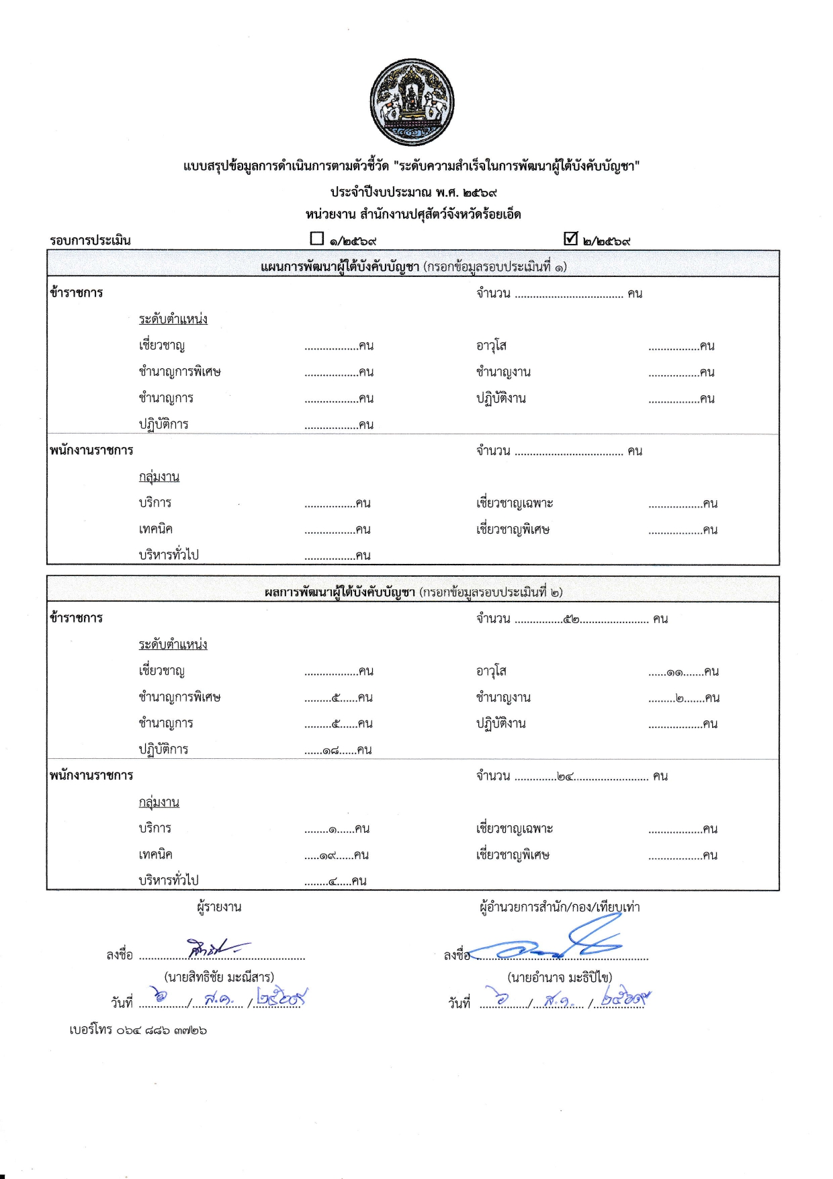


แบบสรุปข้อมูลการดำเนินการตามตัวชี้วัด "ระดับความสำเร็จในการพัฒนาผู้ใต้บังคับบัญชา"
ประจำปีงบประมาณ พ.ศ. 2569
หน่วยงาน สำนักงานปศุสัตว์จังหวัดร้อยเอ็ด
รอบการประเมิน |  | £ 1/2569 |  |  | R 2/2569
แผนการพัฒนาผู้ใต้บังคับบัญชา (กรอกข้อมูลรอบประเมินที่ 1)
ข้าราชการ |  |  |  | จำนวน .................................... คน
 | ระดับตำแหน่ง
 | เชี่ยวชาญ | ..................คน |  | อาวุโส |  | .................คน
 | ชำนาญการพิเศษ | ..................คน |  | ชำนาญงาน |  | .................คน
 | ชำนาญการ | ..................คน |  | ปฏิบัติงาน |  | .................คน
 | ปฏิบัติการ | ..................คน
พนักงานราชการ |  |  |  | จำนวน .................................... คน
 | กลุ่มงาน
 | บริการ | .................คน |  | เชี่ยวชาญเฉพาะ |  | ..................คน
 | เทคนิค | .................คน |  | เชี่ยวชาญพิเศษ |  | ..................คน
 | บริหารทั่วไป | .................คน

ผลการพัฒนาผู้ใต้บังคับบัญชา (กรอกข้อมูลรอบประเมินที่ 2)
ข้าราชการ |  |  |  | จำนวน ................52....................... คน
 | ระดับตำแหน่ง
 | เชี่ยวชาญ | ..................คน |  | อาวุโส |  | ......11.......คน
 | ชำนาญการพิเศษ | .........5......คน |  | ชำนาญงาน |  | .........2.......คน
 | ชำนาญการ | .........5......คน |  | ปฏิบัติงาน |  | ..................คน
 | ปฏิบัติการ | ......18......คน
พนักงานราชการ |  |  |  | จำนวน ..............24......................... คน
 | กลุ่มงาน
 | บริการ | ........1......คน |  | เชี่ยวชาญเฉพาะ |  | ..................คน
 | เทคนิค | .....19......คน |  | เชี่ยวชาญพิเศษ |  | ..................คน
 | บริหารทั่วไป | ........4.....คน
 | ผู้รายงาน |  |  | ผู้อำนวยการสำนัก/กอง/เทียบเท่า
ลงชื่อ | ....................................................... |  | ลงชื่อ | .........................................................
 | (นายสิทธิชัย มะณีสาร) |  |  | (นายอำนาจ มะธิปิไข)
วันที่ | ................/................. /................. |  | วันที่ | ................/................. /.................
เบอร์โทร 064 886 3726

